Instrucciones
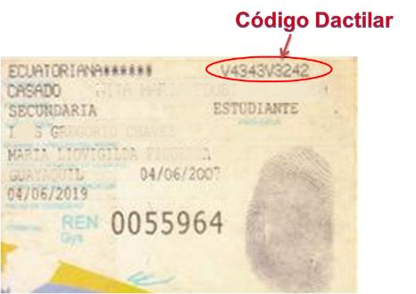
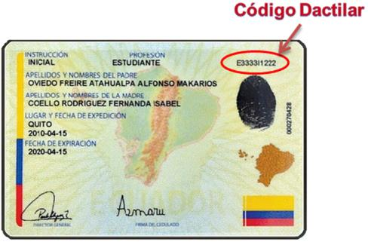
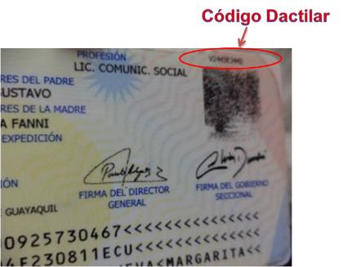
INSTRUCCIONES PARA LLENAR EL FORMULARIO

Nuestros servicios inician con un Análisis de información personal, financiera, patrimonial y crediticia, para lo cual deberá proporcionarnos su información así como autorizarnos el acceso información externa como su información crediticia.

Para poder brindarle resultados lo más acertados posible es importante que llene toda la información necesaria y que esta sea precisa y actual; en algunos casos requeriremos también que nos proporcione información adicional para realizar el cálculo de su capacidad de pago (el detalle lo encontrará en el formulario respectivo). Seguimos el mismo proceso que desarrollan las instituciones financieras y por lo tanto debemos cumplir con los requisitos y políticas de cálculo y validación de información que estas exigen.

En el caso de que trabaje en su ordenador (requerirá Excel® 2007 en adelante), al ser un archivo que descargará de Internet, al abrirlo visualizará un mensaje de advertencia. Nuestro servidor es seguro y nuestros archivos han sido revisados y no contienen amenazas, pero si desea tener mayor seguridad puede revisarlos con su software antivirus. Como va a ingresar información, debe habilitar la edición del documento presionando en el botón correspondiente.

Para facilidad de trabajo, puede ajustar el tamaño de visualización del formulario, agrandando o achicando las casillas y textos. Para ello, diríjase a la parte inferior derecha de la ventana, donde encontrará una barra de selección y los símbolos “+” (más) y “-” (menos).

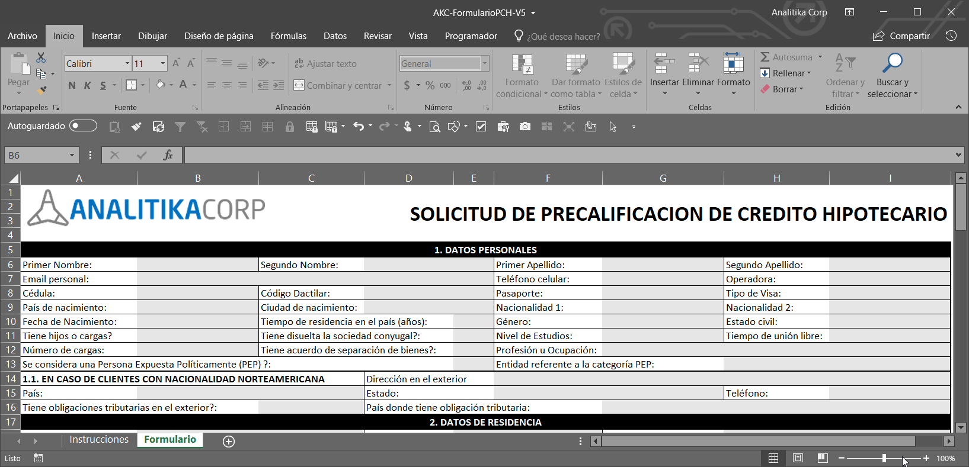

El documento está protegido para asegurar su integridad y la exactitud de la información. Solamente podrá ingresar información en las celdas resaltadas en gris. Hay celdas que no pueden quedar vacías por lo que si la información no aplica a su caso, deberá ingresar “N/A” (no aplica) o ingresar el valor cero (0).

Para servicios de Precalificación de Crédito Hipotecario y Gestión de Crédito Hipotecario, los formularios deben cumplir con todos los requerimientos, pues son exigencias de las Instituciones Financieras. En todos los casos solicitamos revisar detalladamente las instrucciones o indicaciones para cada campo.

Al seleccionar una celda visualizará un recuadro amarillo con información de ayuda y guía sobre los datos que debe ingresar y el formato de entrada, cuando corresponda.

Ingrese las fechas conforme la configuración de su sistema. La información será posteriormente visualizada en pantalla en formato dd/mmm/aaaa como se ve en la imagen de abajo. Por favor verifique que esté correcta y si es necesario rectifíquela.

Si ingresa datos de forma incorrecta o inconsistente, el sistema mostrará un mensaje de error o advertencia, respectivamente. En algunos casos le permitirá ingresar la información de esa forma (asegúrese de ello y presione “si” en el mensaje de advertencia), en otros no se podrá ingresar los datos a menos que cumplan con los criterios requeridos (mensaje de error).

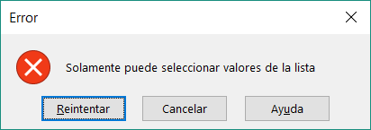

Algunos datos deben ser ingresados de forma estandarizada, por lo que en lugar de escribir la información, deberá seleccionarla de una lista. En estos casos, visualizará a la derecha de la casilla un recuadro con una pequeña flecha hacia abajo. Haga clic allí y se mostrará una lista desplegable. Elija la opción que corresponda.

En algunos campos, como la sección de información financiera, todos los campos deben tener información, no deben quedar vacíos, pues las instituciones financieras exigen que esos campos contengan información. En ese caso, si no requiere ingresar datos, deberá colocar cero (0) en esos campos.

Una vez completo el formulario deberá imprimirlo y firmarlo. Al pie del formulario, automáticamente se llenará la información de nombres y número de cédula o pasaporte del solicitante y su cónyuge, si corresponde.

Los formularios están preformateados para ser impresos directamente en una o dos páginas tamaño A4, según el caso; de perderse ese ajuste, favor configurar la impresión para 1 o 2 páginas solamente.

Para que no tenga que enviarnos una copia de su cédula de identidad, requerimos ingrese en el formulario su código dactilar. Este código está compuesto por 10 dígitos en donde el primero y el sexto son letras. Se encuentra en el reverso de la cédula de identidad, en la parte superior derecha, como se muestra continuación. Nota: el código debe ser de su cédula actual, la más reciente que ha obtenido.

